Hoja1
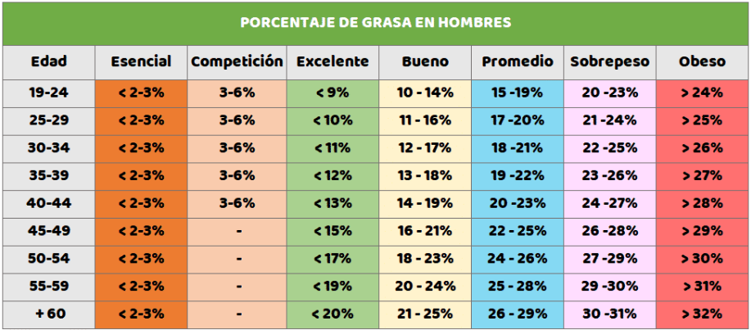

Introduce o teu peso:
Introduce a túa altura (en metros):

IMC: | Introduce os valores | Estás en obesidade extrema

Introduce o teu rango de idade:
Escolle o teu sexo:
Introduce a suma das medicións das 4 pregaduras:

Densidade corporal: | Introduce os datos faltantes
Porcentaxe de graxa corporal: | Introduce os datos faltantes

